ProcesoInscripcion-NIMaster_75_
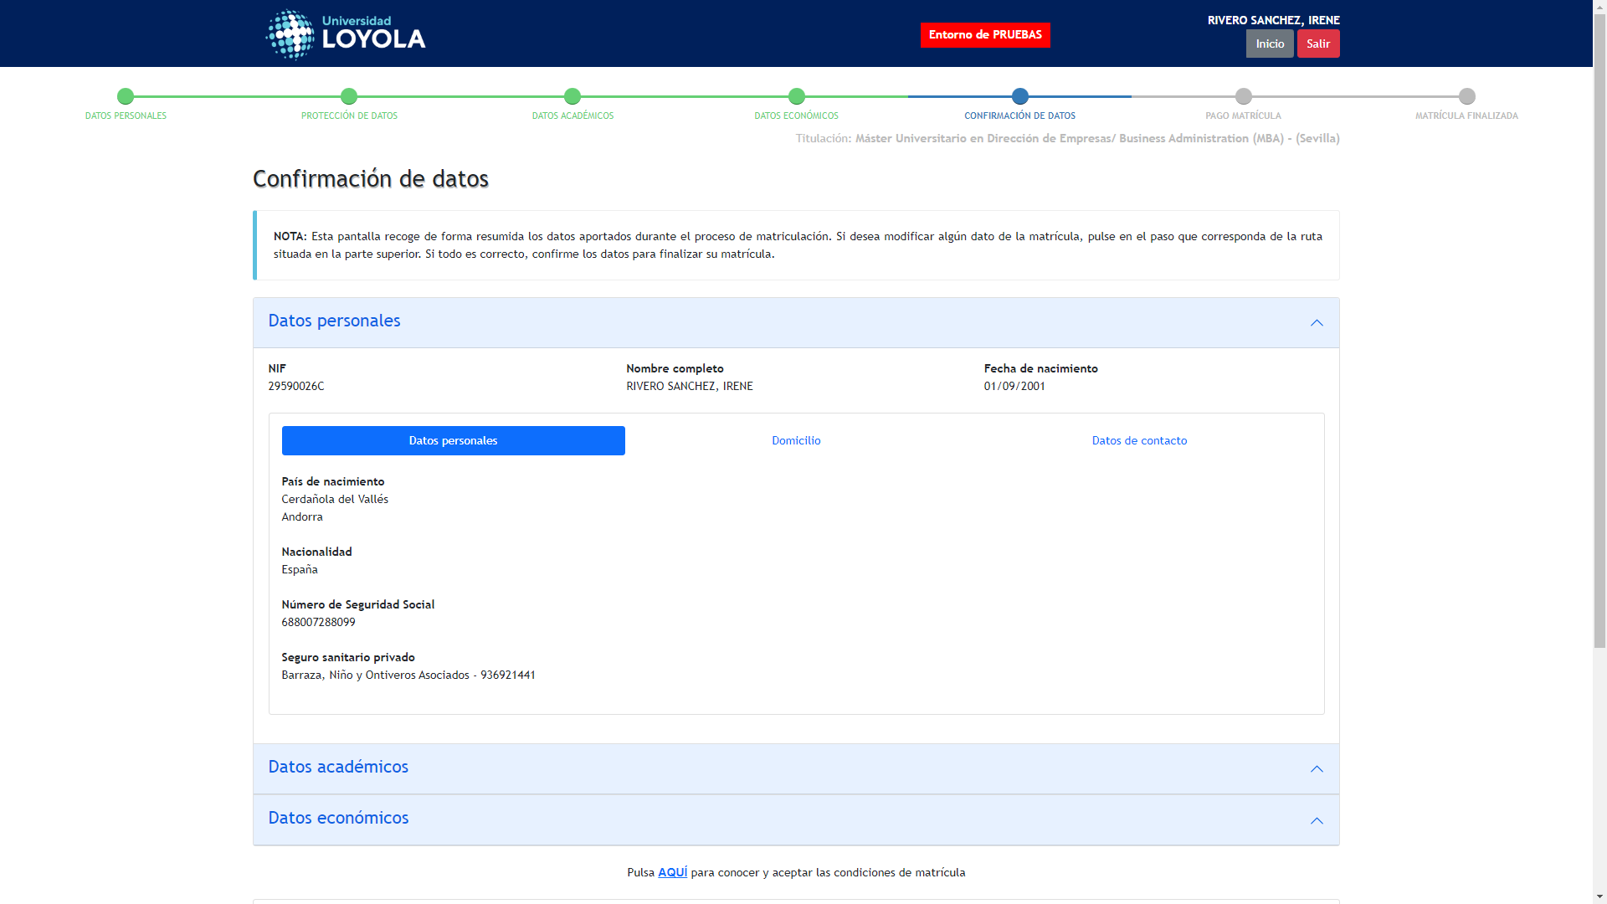
Captura de: ProcesoInscripcion-NIMaster_75_1756716514609
← Volver a Resultados

ProcesoInscripcion-NIMaster_74_
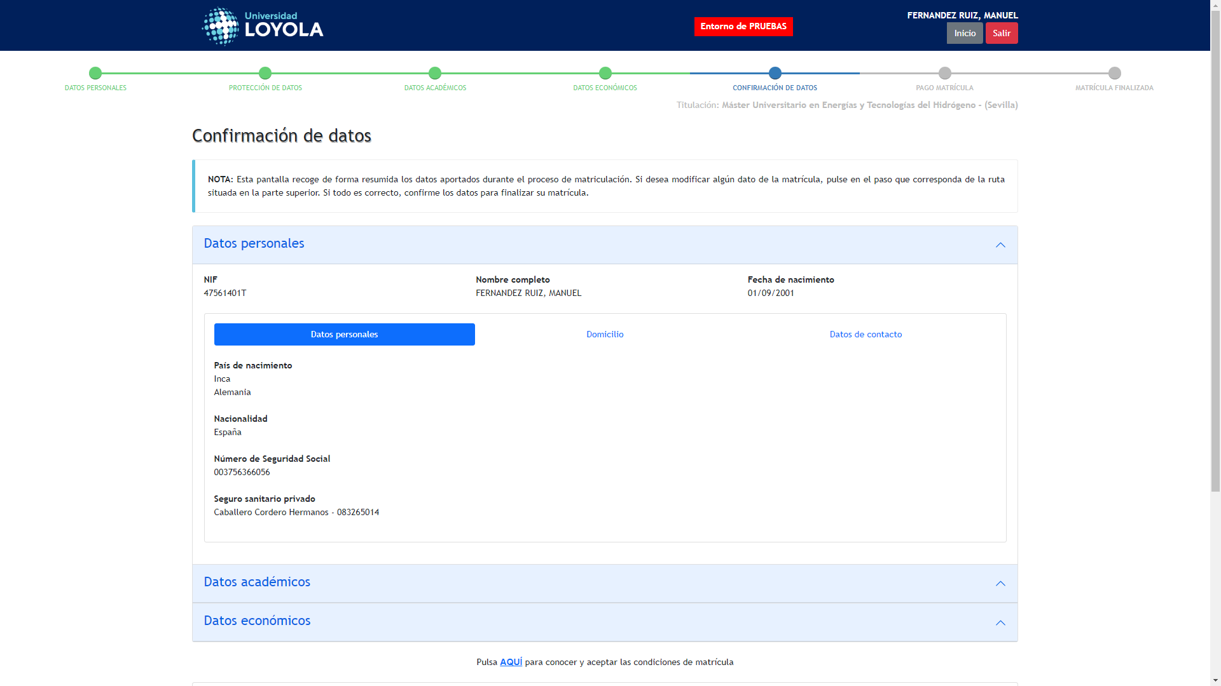
Captura de: ProcesoInscripcion-NIMaster_74_1756716760485
← Volver a Resultados

ProcesoInscripcion-NIMaster_71_
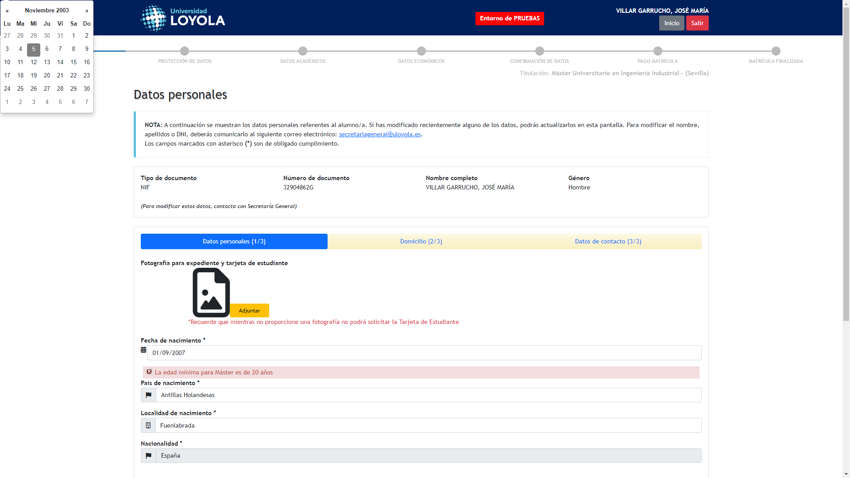
Captura de: ProcesoInscripcion-NIMaster_71_1756717001563
← Volver a Resultados

ProcesoInscripcion-NIMaster_68_

Captura de: ProcesoInscripcion-NIMaster_68_1756717235656
← Volver a Resultados

